Feuil1
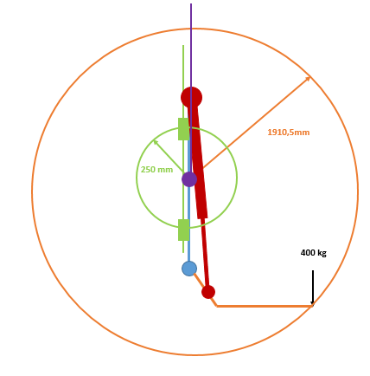
Distance fixation câble - charge | 1910.5 | mm
Distance fixation câble - patin | 250 | mm
Masse | 400 | kg
gravité | 9.81 | m/s²
Nombre de patins | 4
Masse plateau + cadre | 70 | kg

Couple dû à la charge | 7496802 | Nmm

Effort sur un patin | 7496.802 | N

Effort tambour | 2305.35 | N

